Giao diện thiết kế
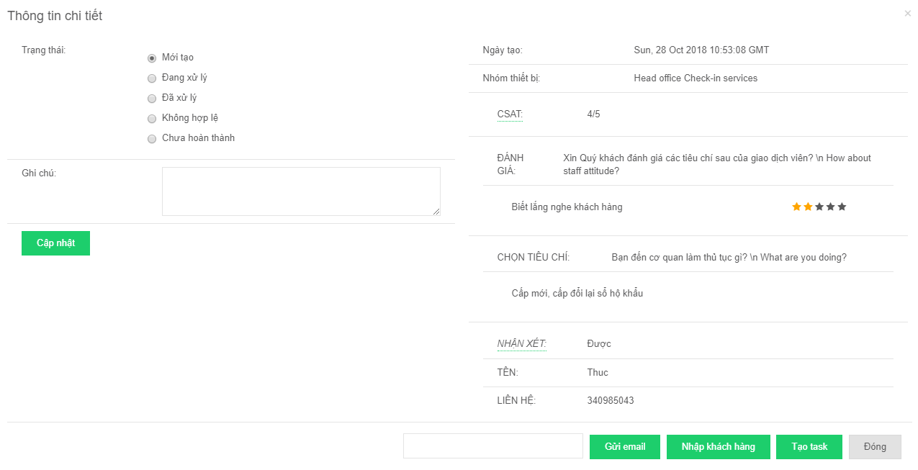
Giao diện Quản lý phản hồi - Danh sách

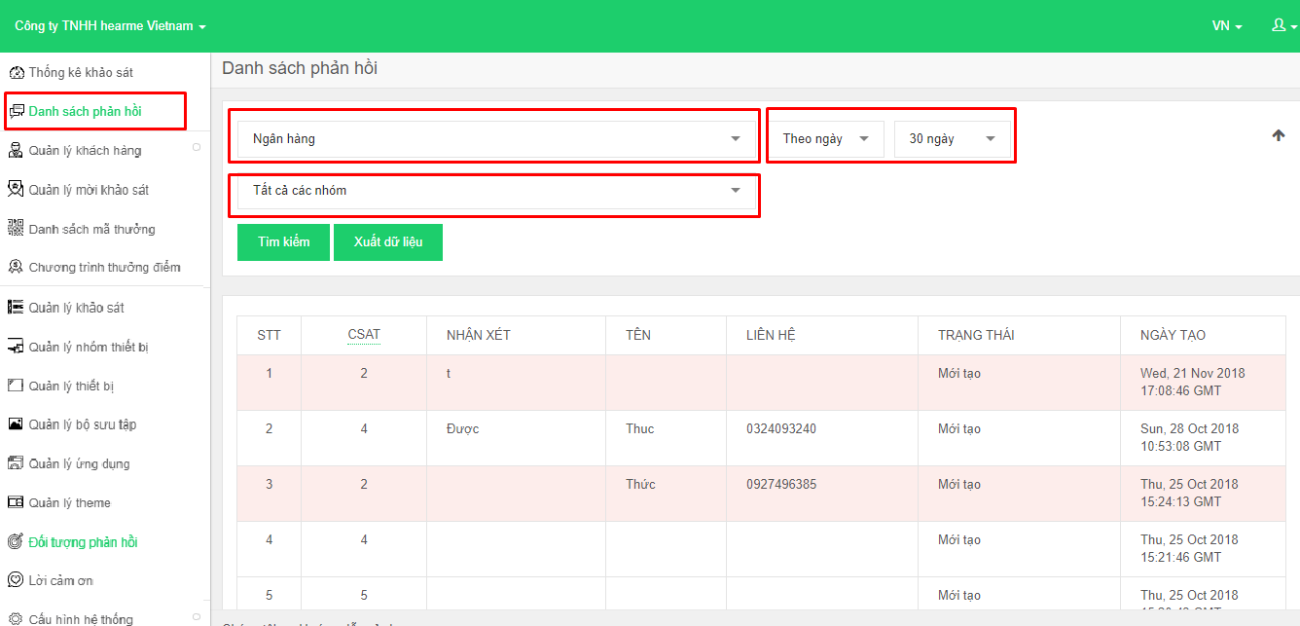

Giao diện Quản lý khảo sát - Thêm mới khảo sát

Giao diện Quản lý phản hồi - Chi tiết phản hồi

